상품제안서
성인 아동 고급면 후드티셔츠 | 상품코드: S29637

 |  |  |  |  |  |  | 02-713-8555 | www.synergygift.co.kr
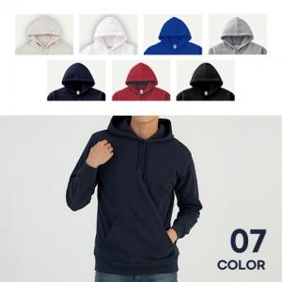

【상세/제작정보】

【인쇄/포장옵션】 | 실크, 자수, 풀칼라 / OPP(비닐)

【공급단가】 | 수량 | 30~ | 100~ | 300~ | 500~ | 1,000~
*VAT별도 | 아동 100~150 | 18,850원 | 18,560원 | 18,120원 | 17,400원 | 16,670원
 | 성인 WM~2XL | 22,750원 | 22,400원 | 21,870원 | 21,000원 | 20,120원

【상품 URL】 | https://www.synergygift.co.kr:443/src/goods_detail.php?gdno=29637

